Лист1
Тест кейсы.
Приложение Wood Block Puzzle блочная игра на Xiomi mi A2/Android 10.
Приготовления : убедиться что подключен интернет.
ID | Название тест-кейса | Шаги воспроизведения | Ожидаемый результат | Приложения
WBPG01 | Установка приложения | 1.Открыть Play Market | Открыта главная страница | 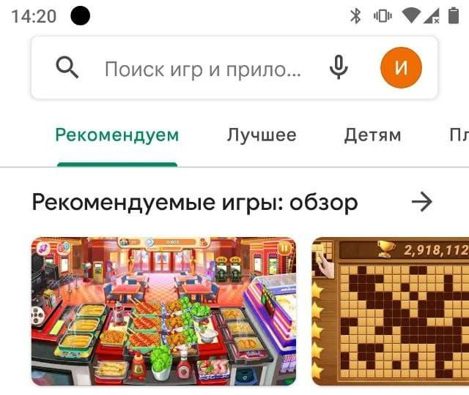
 |  | 2.В строке поиска ввести Wood Block Puzzle блочная игра | В строке отображается название приложения Wood Block Puzzle блочная игра
 |  | 3.Нажать кнопку поиск | В появившемся списке отображаются приложения с названием Wood Block Puzzle блочная игра
 |  | 4.Из выпавшего списка выбрать приложение Wood Block Puzzle блочная игра от Beetles Studio | Открылась страница с приложением
 |  | 5.Нажать кнопку Установить | Игра установилась успешно.Появились активные кнопки "Удалить" ,"Играть".
WBPG01 | Запуск приложения | 1.Открыть приложение Wood Block Puzzle блочная игра на мобильном устройстве. | Открылась главна страница приложения
 |  | 2.Нажать на кнопку “Играть” | Приложение запустилось,при первом запуске всплывает сообщение "Условия предоставления услуг и Политики конфеденциальности"
 |  | 3.Нажать кнопку "Я понимаю" | Открылось Обучающий урок.Активна кнопка Пропустить
 |  | 4.Нажать пропустить | Открылось новое игровое поле с подсказками.
WBPG03 | Выход из приложения во время игры | 1.Открыть приложение Wood Block Puzzle блочная игра на мобильном устройстве. | Открылась главна страница приложения
 |  | 2.Нажать кнопку Играть | Открылось игровое поле
 |  | 3.Нажать кнопку назад/жеста | Открылась главная страница приложения
 |  | 4.Нажать еще раз кнопку назад\жеста | Открылось окно "Вы действительно хотите выйти?"Активны кнопки "Не сейчас" и "Выйти"
 |  | 5.Нажать кнопку Выйти | Успешный выход на рабочий стол.
WBPG04 | Проверить отображение элементов главной страницы | 1.Открыть приложение Wood Block Puzzle блочная игра на мобильном устройстве. | Открылась главная страница приложения.
 |  | 2.Проверить отображение элементов. | На странице отобржаются :1.Название приложения Block Puzzle.2.Сундук с деталями,3.Кнопка Иргать,4.Слева внизу кнопка Настройка меню,5.Кнопка Таблица Лидеров,6.Кнопка VIP подписки, 7.Кнопка Покупки
WBPG05 | Проверить переход из приложения в Google Play Оценки приложения | 1.Открыть приложение Wood Block Puzzle блочная игра на мобильном устройстве. | Открылась главная страница приложения.
 |  | 2.Нажать кнопку настройка "Меню" | Открылось окно Меню
 |  | 3.В окне Меню нажать кнопку оценить | Открывается новое окно в Google Play,где можно оценить приложение звездами,а также оставить отзыв.
WBPG05 | Отправка отзыва через приложение | 1.Открыть приложение Wood Block Puzzle блочная игра на мобильном устройстве. | Открылась главная страница приложения.
 |  | 2.Нажать кнопку меню | Открылось окно Меню
 |  | 3.В окне "Меню" нажать нопку "Сообщения". | Открылось окно "Оцените нас" с двумя полями : 1.Поле для ввода текста.2.Поле для ввода Email.Кнопка отправить активна.
 |  | 4.Ввести сообщение и валидный email. | Сообщение и Email отображаются в полях корректно.
 |  | 5.Нажать кнопку "Отправить". | Открывается окно с сообщением "Отзыв отправлен.Благодарим вас за обращение!".
 |  | 6.Нажать кнопку "Ок" | Окрывается окно "Меню"
WBPG05 | Отправка отзыва с невалидными данными поля Email. | 1.Повторить шаги 1-3 кейса WBPG05
 |  | 2.Ввести сообщение | Сообщение отображается корректно.
 |  | 3.Ввести Email без символа "@". | Всплывает подсказка "Поле должно содержать символ-@ "Кнопка "Отправить" не активна.
WBPG06 | Отправить отзыв с пустым полем для сообщения. | 1.Повторить шаги 1-3 кейса WBPG05
 |  | 2.Оставить поле для сообщения. | Поле не отображает данных.
 |  | 3.Ввести Email в поле контактная информация. | Email отображается в поле.
 |  | 4.Нажать кнопку "Отправить". | Кнопка "Отправить"не активна.Всплывает подсказка "Все поля обязательны для заполнения".
WBPG07 | Ругистрация в Таблице лидеров | 1.Открыть приложение Wood Block Puzzle блочная игра на мобильном устройстве. | Открылась главная страница приложения.
 |  | 2.Нажать кнопку Таблица | Открылось окно "Зарегистрироваться"
 |  | 3.Выбрать аватар стрелочками | Аватар выбран
 |  | 4.В поле ввести любой никнейм | Никнейм отображается в поле
 |  | 5.Нажать кнопку "ОК" | Результаты отображаются в таблице Лидеров
WBPG08 | Подсказка постановки фигуры в заполненном поле. | 1.Открыть приложение Wood Block Puzzle блочная игра на мобильном устройстве. | Открылась главная страница приложения.
 |  | 2.Нажать кнопку Играть | Открылось игровое поле
 |  | 3.Нажать и удерживать фигуру в нижнем поле | Фигура увеличилась,в игровом поле появилась область с желтой рамкой где можно поставить фигуру.
WBPG09 | Проверить функцию "Начать заново" | 1.Открыть приложение Wood Block Puzzle блочная игра на мобильном устройстве. | Открылась главная страница приложения.
 |  | 2.Нажать кнопку Играть | Открылось игровое поле
 |  | 3.Поставить несколько фигур. | Фигуры отображаются в игровом поле.
 |  | 4.Нажать кнопку меню | Открыто окно "Меню"
 |  | 5.Нажать кнопку "Начать заново" | 1.Всплывает уведомление "Вы уверены что ,хотите перезапустить игру?.При перезапуске ваш результат будет аннулирован."2.Активыны кнопки "ДА" и "НЕТ".
 |  | 6.Нажать кнопку "Да". | Открывается пустое игровое поле с новым набором фигур.
WBPG10 | Удалить приложение с мобильного устройства | 1.Открыть страницу где отображается приложение | Приложение отображается на рабочем столе мобильного приложения
 |  | 2.Нажать на приложение и удерживая перетащить в корзину | Появляется уведомление "Удалить приложение?" | 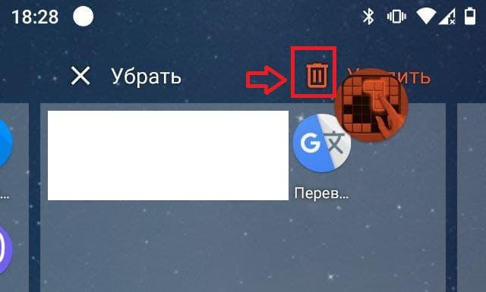
 |  | 3.Нажать кнопку "ОК" | Приложение успешно удалено.
 |  | 4.Открыть Play Market | Отображаются все установленные приложения
 |  | 5.Убедиться ,что приложение Wood Block Puzzle блочная играудалено | Приложение не отображается в списке установленных.

